cost summary
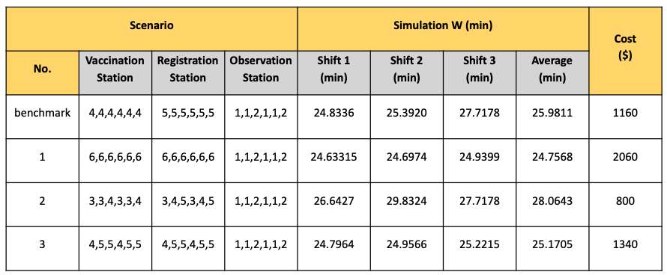
Scenario |  |  | Cost
No. | Veccination Station | Registration Station
benchmark | 4,4,4,4,4,4 | 5,5,4,5,5,4 | 670
1 | 6,6,6,6,6,6 | 6,6,6,6,6,6 | 2060
2 | 3,3,4,3,3,4 | 3,4,5,3,4,5 | 800
3 | 4,5,5,4,5,5 | 4,5,5,4,5,5 | 1340

